微生信示例038

sample | 5UTR | StartC | CDS | StopC | 3UTR | 微生信，您身边的数据分析，可视化专家
S1 | 1.7 | 16.4 | 31.7 | 15.1 | 35.2 | https://www.bioinformatics.com.cn/plot_basic_vertical_stackbar_with_links_and_fill_plot_038
S2 | 2.0 | 16.9 | 25.9 | 15.9 | 39.3
S3 | 1.7 | 15.8 | 33.9 | 15.5 | 33.1 | 输出示例图
S4 | 1.8 | 15.9 | 33.5 | 16.4 | 32.4
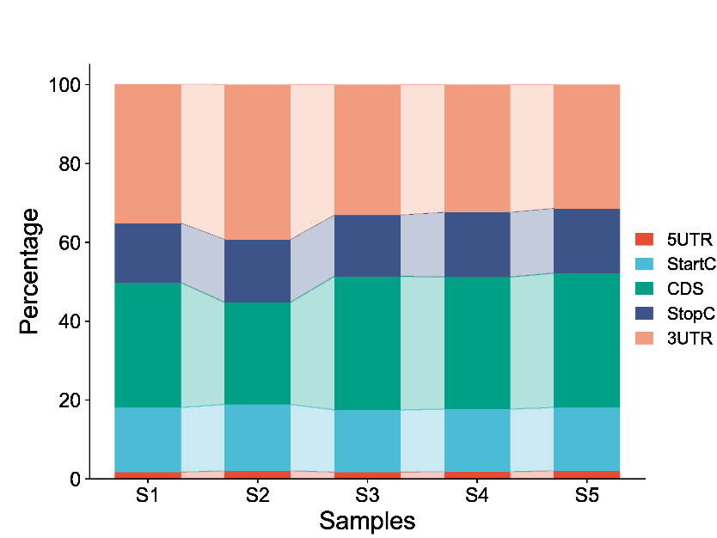
S5 | 2.0 | 16.1 | 34.1 | 16.4 | 31.4

 |  |  |  |  |  | B站：带填充的垂直堆叠柱状图绘制视频教程

 |  |  |  |  |  | 注意：

 |  |  |  |  |  | 使用问题，或数据分析合作意向
 |  |  |  |  |  | 请微信扫码联系我们

